Лист1
ID | Маршрут | Расстояние, км. | Время старта замера, чч:мм:сек | Продолжительность поездки, чч:мм:сек. | Средняя скорость, км/ч. | Скрин маршрута | Скрин трека | Ф.И.О.
1 | трамвай 2 (ЖД вокзал-9ая столовая) | 4.131 | 7:23:54 | 0:19:42 | 13.3 |  |  | Лысенко Валерия Григорьевна
3 | 4к (Аэропорт-центральный рынок) | 11.23 | 8:26:34 | 0:29:33 | 22.51 |  |  | Лысенко Валерия Григорьевна
4 | 5к (центральный рынок-мкр Солнечный) | 6.29 | 9:03:22 | 0:20:24 | 18.28 |  |  | Лысенко Валерия Григорьевна
5 | 1 троллейбус (Жуковского - Лодочная) | 10.9 | 17:18:00 | 46:15 | 14.3 |  |  | Глухов Сергей Дмитриевич
6 | 1 троллейбус (Лодочная - Жуковского ) | 11.02 | 18:06:00 | 37:55 | 17.7 |  |  | Глухов Сергей Дмитриевич
7 | 1 трамвай (Студгородок - Волжская) | 8.92 | 9:32:00 | 48:07 | 11.3 |  |  | Глухов Сергей Дмитриевич
8 | 5 трамвай (Волжская - мкр. Юбилейный) | 3.83 | 11:00:00 | 14:56 | 15.9 |  |  | Глухов Сергей Дмитриевич
9 | 8 троллейбус (Юбтлейный-Сквер им. Кирова) | 14.35 | 6:57:04 | 0:59:20 | 14.51 |  |  | Федорин Сергей Евгеньевич
10 | 4 троллейбус (Сквер им. Кирова-Аэропорт) | 7.44 | 7:57:09 | 0:41:02 | 10.87 |  |  | Федорин Сергей Евгеньевич
11 | 3 троллейбус (Лодочная-Фортуна) | 9.35 | 9:20:41 | 0:43:56 | 12.77 |  |  | Федорин Сергей Евгеньевич
12 | Транвай 6(ЖК "Море Солнца" - Волжская | 3.99 | 7:32:00 | 0:15:15 | 15.6 |  |  | Яковук Дмитрий Алексеевич
13 | Транвай 3(Волжская-Волжская) | 2.08 | 7:13:23 | 0:14:40 |  |  |  | Яковук Дмитрий Алексеевич
14 | 83(мкр. Радужный-центр.рынок) | 8.53 | 7:43:00 | 0:21:05 | 24.27 |  |  | Яковук Дмитрий Алексеевич
1 | 16К (скв. им. Кирова-Стомклиника) | 9.5 | 6:53:23 | 0:16:56 | 34 |  |  | Боровский Сергей Викторович
2 | 16С (Стомклиника-Ц. Рынок) | 5.69 | 7:13:54 | 0:20:41 | 16.5 |  |  | Боровский Сергей Викторович
3 | 3 (Ц.Рынок-6-ой пос. ГЭС) | 19.41 | 7:45:37 | 0:55:50 | 20.86 |  |  | Боровский Сергей Викторович
4 | 80 (Обл. Больница-Аэропорт | 20.42 | 7:02:20 | 1:22:48 | 14.79 | 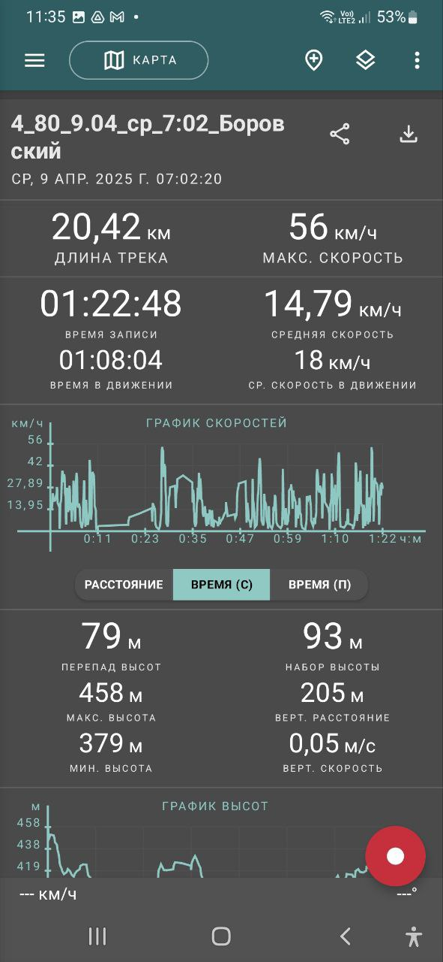 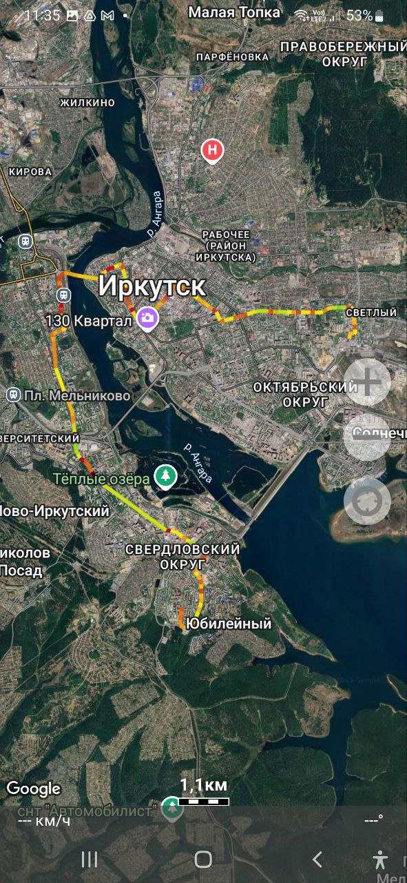 |  | Боровский Сергей Викторович
5 | 80 (Аэропорт-Обл. Больница) | 23.6 | 8:30:44 | 1:21:13 | 17.43 |  |  | Боровский Сергей Викторович

